Table 1
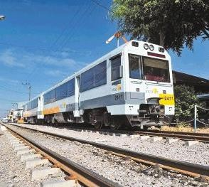

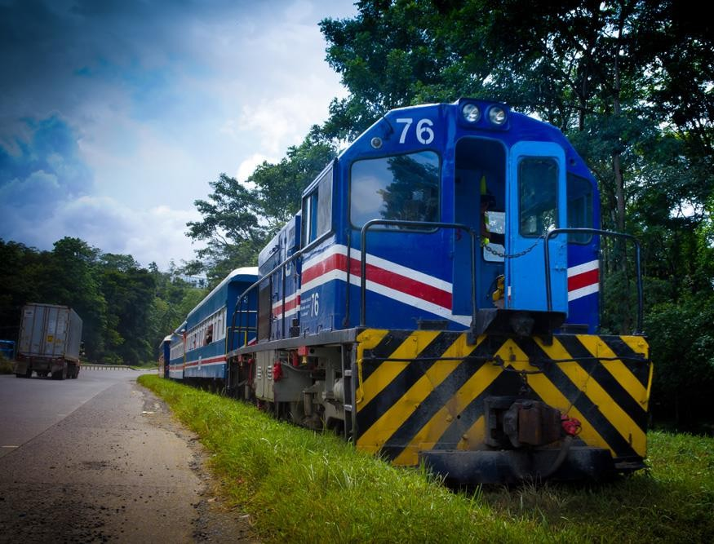
INFORME DE ESTADÍSTICAS
OPERATIVAS II SEMESTRE 2018
28 de Enero de 2019 | María Herrera Segura

Índice
Introducción 2 Estadística de Incidentes 3 Estadística de Servicios Suspendidos 4 Estadística de Disponibilidad del Equipo 5 Estadística de Consumo de Combustible 8 Estadística de Transporte de Pasajeros por Ruta 11 Transporte de Pasajeros Ruta Heredia – San José 4 Transporte de Pasajeros Ruta Pavas – Curridabat 5 Transporte de Pasajeros Ruta Belén San José 6 Transporte de Pasajeros Ruta Cartago San José 9 Transporte de Pasajeros Ruta Alajuela Heredia 10 Estadística de Turismo 11 Estadística de Transporte de Carga 14 Producto Toneladas de Acero 14 Producto Cajas de Banano 16 Rendimiento de Oper

Introducción
El Instituto Costarricense de Ferrocarriles es la institución pública a cargo del transporte ferrovial, de carga y de pasajeros, según lo estipulado en la Ley Nº 7001, del 19 de setiembre de 1985. Cuenta con Autonomía administrativa, personalidad jurídica y patrimonio propio. Se rige por las disposiciones establecidas en dicha ley y sus reglamentos, así como en las leyes que le complementen. Esta ley une los dos ferrocarriles, Atlántico y Pacífico y abarca todos los ramales que desde 1871 han formado parte del patrimonio ferroviario nacional.
Es por esta razón que en el presente informe se da un detalle de las estadísticas operativas de la institución tanto en el sector Pacifico como Atlántico, dentro de este se encuentra el detalle de la cantidad de incidentes sucedidos durante el primer semestre, así como el detalle de pasajeros, carga y adultos mayores transportados, además de la disponibilidad y rendimientos de los equipos de los sectores, esto para los servicios de transporte de pasajeros en el GAM y de carga en el Caribe.
Además, se lleva un control de consumo de suministros como diésel, zapatas, filtros y lubricantes, también un detalle de los servicios que fueron suspendidos en cada una de las rutas, así como el ingreso por cada uno de los servicios brindados.
Se debe indicar que la disponibilidad de los equipos tipo apolo se ha visto afectada, debido a que actualmente hay cinco formaciones en reparación y esto afecta la disponibilidad.

Table 2
Estadística de Incidentes
Ha continuación se hace la presentación de la estadística de incidentes las cuales han sido clasificadas según su tipología, en estadísticas de colisiones, atropellos, descarrilamientos y pasajeros golpeados o caídos; en las tablas adjuntas se muestran la cantidad de sucesos que se han presentado a lo largo del semestre. Para el año 2018 se presentaron 91 colisiones estas con diversos tipos de vehículos como automóviles, autobuses, motocicletas, vagonetas y tráiler, en la ruta Heredia – San José se han presentado 19 colisiones, en la ruta Belén – Pavas - San José 21 colisiones, en la ruta Alajuela – Heredia 26 colisiones y Cartago – San José 19; las restantes corresponden a incidentes que se han presentado con los trenes de trabajo, en promedio por mes se presentan aproximadamente 8 colisiones. En la estadística general se recolectan datos como la fecha en que se presentó el incidente, el equipo que se vio afectado, sea este un tren apolo o convencional (locomotora), así como la ruta, hora del incidente, maquinista a cargo del equipo y demora que esto ocasiono en el servicio, afectando la continuidad del mismo, sin embargo, para efectos del informe no es indispensable presentar todo el detalle.
Tabla N° 1. Cantidad de incidentes según clasificación, I Semestre 2018
MES | N° Choques | N° Atropellos | N° Pasajeros caídos | N° Descarrilamientos
Enero | 7 | 5 | 0 | 0
Febrero | 10 | 2 | 0 | 1
Marzo | 6 | 0 | 1 | 1
Abril | 3 | 2 | 0 | 1
Mayo | 9 | 2 | 0 | 1
Junio | 8 | 2 | 0 | 4
Julio | 11 | 1 | 0 | 0
Agosto | 8 | 3 | 0 | 0
Septiembre | 8 | 1 | 0 | 3
Octubre | 10 | 1 | 0 | 0
Noviembre | 10 | 1 | 0 | 0
Diciembre | 1 | 3 | 0 | 0
Total | 91 | 23 | 1 | 11
Fuente: Estadística Institucional, Incofer 2019
  PORCENTAJE DE INCIDENTES POR CATEGORÍA 9% 1% 18% 72% N° Choques N° Atropellos N° Pasajeros caídos N° Descarrilamientos
Fuente: Estadística Institucional, INCOFER 2018
Estadística de Servicios Suspendidos
Para un mayor control de los servicios que brinda la institución en el transporte de pasajeros del Gran Área Metropolitana, se lleva una estadística de los servicios suspendidos en cada una de las rutas, para el primer semestre, como se puede apreciar en la tabla, la ruta que se vio más afectada por esta situación fue la de Cartago – San José con un total de ciento sesenta servicios suspendidos; sin embargo, de acuerdo a los viajes programados durante este semestre se ha dado un cumplimiento del 96.80%.
Tabla N° 2. Servicios suspendidos durante el 2018

Table 4
Tabla N° 3. Disponibilidad Promedio del Equipo Tractivo Ferroviario 2018
Mes | Equipo | A | B | C | O | Total
Enero | Apolo | 84.55% | 0.69% | 14.76% | 0.00% | 100%
 | Convencional | 100.00% | 0.00% | 0.00% | 0.00% | 100%
Febrero | Apolo | 70.03% | 1.33% | 28.65% | 0.00% | 100%
 | Convencional | 86.59% | 0.00% | 13.41% | 0.00% | 100%
Marzo | Apolo | 67.22% | 1.39% | 31.39% | 0.00% | 100%
 | Convencional | 62.35% | 2.94% | 34.71% | 0.00% | 100%
Abril | Apolo | 69.88% | 0.63% | 29.50% | 0.00% | 100%
 | Convencional | 38.00% | 1.50% | 60.50% | 0.00% | 100%
Mayo | Apolo | 68.33% | 1.43% | 30.24% | 0.00% | 100%
 | Convencional | 51.43% | 0.95% | 47.62% | 0.00% | 100%
Junio | Apolo | 71.07% | 1.19% | 27.74% | 0.00% | 100%
 | Convencional | 60.00% | 0.00% | 40.00% | 0.00% | 100%
Julio | Apolo | 72.26% | 2.26% | 25.48% | 0.00% | 100%
 | Convencional | 75.00% | 0.00% | 25.00% | 0.00% | 100%
Agosto | Apolo | 69.66% | 2.02% | 28.31% | 0.00% | 100%
 | Convencional | 75.00% | 0.00% | 25.00% | 0.00% | 100%
Septiembre | Apolo | 73.63% | 0.75% | 25.63% | 0.00% | 100%
 | Convencional | 75.00% | 0.00% | 25.00% | 0.00% | 100%
Octubre | Apolo | 67.73% | 1.36% | 30.91% | 0.00% | 100%
 | Convencional | 74.43% | 0.57% | 25.00% | 0.00% | 100%
Noviembre | Apolo | 70.89% | 1.14% | 27.97% | 0.00% | 100%
 | Convencional | 70.24% | 1.19% | 28.57% | 0.00% | 100%
Diciembre | Apolo | 71.68% | 0.72% | 27.60% | 0.00% | 100%
 | Convencional | 88.39% | 0.89% | 10.71% | 0.00% | 100%
Promedio | Apolo | 71.41% | 1.24% | 27.35% | 0.00% | 100%
 | Convencional | 71.37% | 0.67% | 27.96% | 0.00% | 100%
Fuente: Estadística Institucional, Incofer 2019 Nomenclatura: A: En Operación B: Operación Parcial C: No Operó O: A la Orden
DISPONIBILIDAD DE OPERACIÓN DEL EQUIPO FERROVIARIO PARA EL
TRANSPORTE DE PASAJEROS EN EL SECTOR PACÍFICO , POR MES Y PROMEDIO ACUMULADO, PARA EL AÑO 2018
100%
90%
80%
70%
60%
50%
40%
30%
20%
10%
0%
Enero Febrero Marzo Abril Mayo Junio Julio AgostoSeptiembreOctubreNoviembreDiciembre
A B C O

Table 7
Tabla N° 8. Consumo de combustible Vehículos I Semestre, 2018
Equipo | Litros | Unidad | Descripción
110-45 | 151 | Litros | Diésel
110-48 | 720 | Litros | Diésel
110-40 | 324 | Litros | Diésel
Total General |  | 1,195
Fuente: Estadística Institucional, INCOFER 2019



Gráfico N° 1. Detalle de Consumo de Combustible
Consumo de combustible 2018 Vías Taller Vehículos 2% 0% 0% Locomotoras 49% Apolos 49%
Apolos Locomotoras Vías Taller Vehículos
En el grafico se puede apreciar que durante el mes el I Semestre los convencionales consumieron un 49% del combustible y los equipos apolo un 49 %, mientras que el equipo de vías consume únicamente un 2%.

Table 14
Mes | Pavas | Heredia | Belén | Cartago | Alajuela | Total
Enero | 1,711 | 1,900 | 195 | 1,537 | 382 | 5,725
Febrero | 1,422 | 2,054 | 124 | 2,901 | 624 | 7,125
Marzo | 1,928 | 2,185 | 244 | 2,228 | 394 | 6,979
Abril | 2,259 | 2,777 | 545 | 2,180 | 342 | 8,103
Mayo | 2,208 | 3,358 | 200 | 2,400 | 71 | 8,237
Junio | 1,946 | 3,902 | 214 | 2,432 | 22 | 8,516
Julio | 967 | 3,412 | 711 | 2,824 | 376 | 8,290
Agosto | 149 | 3,362 | 1,261 | 4,885 | 452 | 10,109
Septiembre | 274 | 2,338 | 1,434 | 3,879 | 570 | 8,495
Octubre | 264 | 2,356 | 1,035 | 3,633 | 1,257 | 8,545
Noviembre | 539 | 2,600 | 957 | 3,848 | 834 | 8,778
Diciembre | 316 | 2,517 | 696 | 3,009 | 251 | 6,789
Promedio Mensual | 1,165 | 2,730 | 635 | 2,980 | 465 | 95,691
Gráfico N° 3. Cantidad de Adultos Mayores Transportados
Adulto Mayor Transportado en el G.A.M. 2018 40.000 35.000 35.756 30.000 32.761 25.000 20.000 15.000 10.000 13.983 5.000 7.616 5.575 - Heredia - San José Cartago - San José Pavas - Curridabat Belén - San José Alajuela - Heredia
    Gráfico por porcentaje de Adultos Mayores Movilizados respecto al total de pasajeros movilizados por ruta, para el año 2018 2,06% 3,25% 2,68% 3,65% 3,27% Pavas Heredia Belén Cartago Alajuela
Transporte de Pasajeros Ruta Heredia – San José
Gráfico N°4. Cantidad de Pasajeros Ruta Heredia – San José
 Comparación Proyección P.O.I 2018 - ejecutado 2018, por cantidad de Pasajeros Ruta Heredia - San José 79% Ejecutado 1.059.442 Proyectado 1. 343.493,0
Gráfico N°5. Ingresos por Pasajeros Transportados Ruta Heredia – San José
 Comparación Proyección P.O.I 2018 - Ejecutado 2018, por Ingresos Ruta Heredia - San José 79% Ejecutado ₡444.965.640, 00 Proyectado ₡564.267.060, 00

Table 15
Transporte de Pasajeros Ruta U Latina – Heredia
Gráfico N°6. Cantidad de Pasajeros Ruta U Latina – Heredia
Comparación Proyección P.O.I 2018 - ejecutado 2018, por cantidad de Pasajeros Ruta U Latina - Heredia 69% Ejecutado Proyectado

128,696

186,667

Gráfico N°7. Ingresos por Pasajeros Transportados Ruta U Latina – Heredia
 Comparación Proyección P.O.I 2018 - Ejecutado 2018, por Ingresos Ruta U Latina - Heredia 69% Ejecutado ₡59.200.160 Proyectado ₡85.866.820
Para año 2018 se realizaron las proyecciones de ingresos y de pasajeros de acuerdo a las dos tarifas con que cuenta el servicio, tanto Heredia San José por ₵420 y U Latina – Heredia ₵460, tal como se presenta en los gráficos una de las rutas tiene un porcentaje de cumplimiento de 88.75 mer semestre. Sin embargo, al hacer la comparación del primer semestre del año 2017 con este semestre se da una disminución en los pasajeros transportados de 36%, esta situación se debe a que en el primer semestre se brindó el servicio de transporte en horario ampliado y, además, a los pasajeros de la ruta Alajuela – Heredia se les cobraba la tarifa de ₵420 de la ruta Heredia – San José.
Transporte de Pasajeros Ruta Pavas – Est. Pacífico – Col. Ingenieros
Gráfico N° 8. Cantidad de Pasajeros Ruta Pavas – Est. Pacífico – Col. Ingenieros
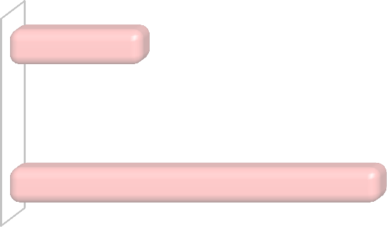 Comparación Proyección P.O.I 2018 - ejecutado 2018, por cantidad de Pasajeros Ruta Pavas - Est. Pacífico - Col. Ingenieros Ejecución de lo proyectado 88.75% Ejecutado Proyectado
409,254
461,109

Table 16
Gráfico N° 9. Ingresos por Pasajeros Transportados Ruta Pavas – Est. Pacífico – Col. Ingenieros
 Comparación Proyección P.O.I 2018 - Ejecutado 2018, por Ingresos Ruta Pavas - Est. Pacífico - Col. Ingenieros Ejecución de lo proyectado 88.75% ₡98.220.960,0 Ejecutado 0 Proyectado ₡110.666.160, 00
Gráfico N°10. Cantidad de Pasajeros Ruta Col. Ingenieros – Pavas
Comparación Proyección P.O.I 2018 - ejecutado 2018, por cantidad de Pasajeros Ruta Col. Ingenieros -Pavas Ejecución de lo proyectado 71% Ejecutado Proyectado

255,164

358,067

Table 17
Gráfico N° 11. Ingresos por Pasajeros Transportados Ruta Col. Ingenieros – Pavas
Comparación Proyección P.O.I 2018 - Ejecutado 2018, por Ingresos Ruta Col. Ingenieros - Pavas Ejecución de lo proyectado 71% Ejecutado 00 Proyectado

₡125.030.360,

₡175.452.830,
 | 00
Para año 2018 se realizaron las proyecciones de ingresos y de pasajeros de acuerdo a las dos tarifas con que cuenta el servicio, tanto Pavas – Est. Pacífico – Col. Ingenieros por ₵240 y Col. Ingenieros – Pavas ₵490, tal como se presenta en los gráficos una de las rutas tiene un porcentaje de cumplimiento de 43% y la otra del 34% al primer semestre. Sin embargo, al hacer la comparación del primer semestre del año 2017 con este semestre se da una disminución en los pasajeros transportados de 19%, esta situación se debe a que en el primer semestre se brindó el servicio de transporte en horario ampliado y, además, se contaba con dos convencionales para brindar el servicio.
Transporte de Pasajeros Ruta Cartago San José
Gráfico N° 12. Cantidad de Pasajeros Ruta Cartago San José
 Comparación Proyección P.O.I 2018 - ejecutado 2018, por cantidad de Pasajeros Ruta Caratago - San José Ejecución de lo proyectado 118% Ejecutado 944.473 Proyectado 797.448
Gráfico N° 13. Ingresos por Pasajeros Transportados Ruta Cartago San José
 Comparación Proyección P.O.I 2018 - Ejecutado 2018, por Ingresos Ruta Cartago - San José Ejecución de lo proyectado 118% ₡519.460.150 Ejecutado Proyectado ₡438.596.400

Table 21
OCTUBRE 2018
FECHA | COCHES | RECORRIDO | KM | MONTO | EMPRESA
2018-10-18 | 18 | Limón - Miramar | 23 | ₡ 4.522.586,40 | Asuiare Travel
2018-10-18 | 2 | Limon - Estrada | 26 | ₡ 502.509,60 | Travelia Services
2018-10-18 | 2 | Limon - Estrada | 26 | ₡ 502.509,60 | Travelia Services
TOTAL | 22 |  |  | ₡5.527.605,60
NOVIEMBRE 2018
FECHA | COCHES | RECORRIDO | KM | MONTO | EMPRESA
2018-11-15 | 12 | Limón - Miramar | 23 | ₡ 3.119.904,72 | Asuiare Travel
TOTAL | 12 |  |  | ₡3.119.904,72
DICIEMBRE 2018
FECHA | COCHES | RECORRIDO | KM | MONTO | EMPRESA
2018-12-18 | 2 | Limón - Estrada | 26 | ₡ 505.346,76 | Swiss Travel
2018-12-18 | 4 | Limón - Estrada | 26 | ₡ 1.010.693,52 | Swiss Travel
2018-12-18 | 2 | Limón - Estrada | 26 | ₡ 505.346,76 | Swiss Travel
2018-12-18 | 2 | Limón - Estrada | 26 | ₡ 505.346,76 | Swiss Travel
2018-12-18 | 2 | Limón - Estrada | 26 | ₡ 505.346,76 | Swiss Travel
2018-12-18 | 2 | Limón - Estrada | 26 | ₡ 505.346,76 | Swiss Travel
2018-12-18 | 2 | Limón - Estrada | 26 | ₡ 505.346,76 | Swiss Travel
2018-12-18 | 5 | Limón - Estrada | 26 | ₡ 1.263.366,90 | Swiss Travel
2018-12-18 | 4 | Limón - Estrada | 26 | ₡ 1.010.693,52 | Swiss Travel
2018-12-18 | 2 | Limón - Estrada | 26 | ₡ 505.346,76 | Swiss Travel
2018-12-18 | 2 | Limón - Estrada | 26 | ₡ 505.346,76 | Swiss Travel
2018-12-05 | 22 | Limón - Miramar | 23 | ₡ 5.596.302,36 | Asuiare Travel
2018-12-18 | 2 | Leda - Ceiba | 26 | ₡ 505.346,76 | Swiss Travel
2018-12-18 | 2 | Leda - Ceiba | 26 | ₡ 505.346,76 | Swiss Travel
2018-12-19 | 4 | Leda - Ceiba | 23 | ₡ 1.013.897,04 | Asuiare Travel
TOTAL | 59 |  |  | ₡14.948.420,94
Estadística de Transporte de Carga
En el sector atlántico se da el transporte de diversos productos entre ellos cajas de banano, toneladas de acero, contenedores de cartón y papel, de estos últimos en los meses de junio y julio no se transportó.
Producto Toneladas de Acero
Para el segundo semestre se transportaron 38.894,99 toneladas de acero, en el siguiente grafico se demuestra que de acuerdo a lo proyectado para el año 2018 se ha dado una ejecución del 72.42% del acero transportado, y un ingreso de ₵ 277.408.670.00 para una ejecución de 729% de acuerdo a lo proyectado en el Plan Operativo Institucional.
Gráfico N° 17. Cantidad de Toneladas de Acero Transportadas
 Comparación Proyección P.O.I 2018 - Ejecutado 2018, por cantidad de toneladas de Acero transportadas Ejecución de lo proyectado 72.42% Ejecutado 79.664,03 Proyectado 110.000,00
.
Gráfico N° 18. Ingresos por Toneladas de Acero Transportadas
 Comparación Proyección P.O.I 2018 - Ejecutado 2018, por ingresos Acero Ejecución de lo proyectado 72% Ejecutado ₡277.408.67 0,00 Proyectado ₡385.000.00 0,00
Producto Cajas de Banano
Para el primer semestre se transportaron 1.119.070,00 cajas de banano; y para el segundo semestre se transportaron 759.653 cajas de banano, por lo anterior en el siguiente grafico se demuestra que de acuerdo a lo proyectado para el año 2018 durante el primer y segundos semestre se ha dado un cumplimiento del 38% por la modalidad de transporte de cajas de banano, respecto al ingreso es de ₡136.956.175,90 alcanzando un cumplimiento del 38% de acuerdo a lo proyectado en el Plan Operativo Institucional.
Sin embargo, se debe tomar en cuenta que la diferencia que se presente en el resultado porcentual y en el cumplimiento de las metas entre las cantidades transportadas y los ingresos obtenidos, es porque en el P.O.I 2018 se establece una tarifa de $83.13, sin embargo, en la zona existen 3 tarifas diferentes, las cuales son $0.11 Bananito, $0.1675 Valle la Estrella y $0.16 La Perla y Porvenir.
Gráfico N° 19. Cantidad de Cajas de Banano Transportadas
Gráfico por cantidad de cajas de banano transportadas durante el año 2018 en comparación con la proyección de toneladas de Acero a transportar durante el mismo año Ejecución de lo proyectado 38% Ejecutado 1.878.743,00 Proyectado 4.925.000,00

